Introduccion
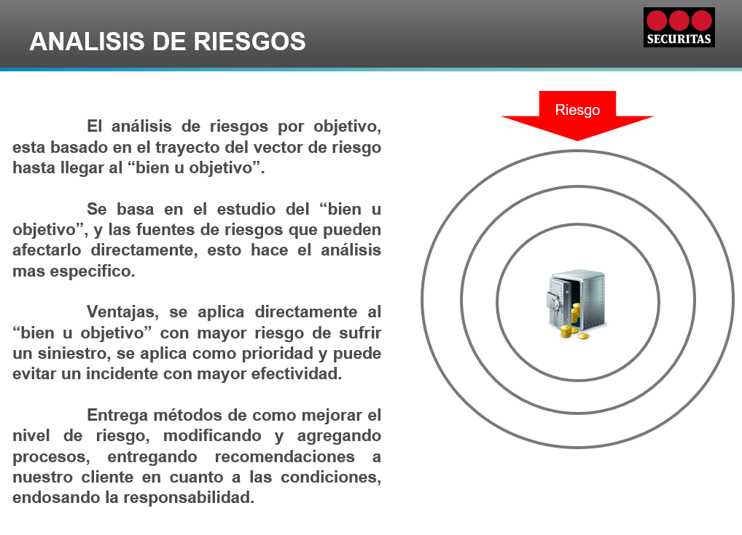

Resumen Ejecutivo
6.0 | 18.0
4.0 | 4.0
4.0 | 2.0
1.3 | 12.0
2.7 | 8.0
5.0 | 7.0
0.0 | 0.0
0.0 | 0.0
0.0 | 0.0
0.0 | 0.0
0.0 | 0.0
0.0 | 0.0
0.0 | 0.0
0.0 | 0.0
0.0 | 0.0
0.0 | 0.0
0.0 | 0.0
0.0 | 0.0
0.0 | 0.0
0.0 | 0.0
 | MATRIZ DE RIESGO
Impacto
 |  |  |  |  |  |  |  | Riesgo Muy Alto |  | 1
Muy Alto
 |  |  |  |  |  |  |  | Robo - Portería

Alto

Moderado

 |  |  |  |  |  |  |  | Riesgo Alto |  | 0
Bajo

 | Baja |  |  | Moderada | Alta |  | Muy Alta

 |  |  |  |  |  |  | Probabilidad

 |  | Riesgo Bajo
 |  | Riesgo Moderado
 |  | Riesgo Alto
 |  | Riesgo Muy Alto

 | Cantidad de Riesgos Identificados |  |  |  |  | Cantidad de Riesgos Asociados |  |  | Acciones Preventivas Sugeridas

 |  |  | 6 |  |  |  | 3 |  | 15

 |  |  | Niveles de Riesgo: |  |  | Riesgo mas frecuente: |  |  | Sugerencias mas frecuentes:
 |  |  | 1 Riesgos Muy Altos |  |  | Robo (4) |  |  | Rondas Perimetrales
 |  |  | 0 Riesgos Altos |  |  |  |  |  | Reforzar Cierre Perimetral
 |  |  |  |  |  |  |  |  | Rondas Interiores

